상품제안서
네오프렌 랩탑 파우치 | 상품코드: S37356

 |  |  |  |  |  |  | 02-713-8555 | www.synergygift.co.kr
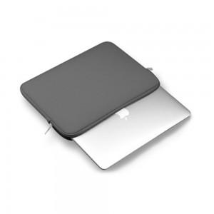 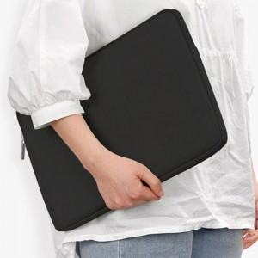

【상세/제작정보】

【인쇄/포장옵션】 | 실크 / 포장불가능

【공급단가】 | 수량 | 50~ | 100~ | 500~ | 1,000~ | 2,000~
*VAT별도 | 11인치 | 6,380원 | 6,280원 | 6,130원 | 5,890원 | 5,640원
 | 13인치 | 6,500원 | 6,400원 | 6,250원 | 6,000원 | 5,750원
 | 15인치 | 7,200원 | 7,090원 | 6,930원 | 6,650원 | 6,370원

【상품 URL】 | https://www.synergygift.co.kr:443/src/goods_detail.php?gdno=37356

